工作表1
2018-06-15 | 16MB BIOS , First Release for Bring Up
2018-06-16 | Change to 8MB , First Release for Bring Up
2018-06-19 | 1. EE Reported : Already Bring Up and Displayed 2. No Speaker 3. No LPC Post Code | Checked : RESERVE_PAGE_ROUTE = LPC
2018-06-20 | Release BIOS : SZPRJM01.bin 1. Adjust IRQ 2. Adjust LPC Decode EE Reported : SATA Detection Failed randomly
2018-06-21 | EE Feedback : will send out motherboard today EE Reported : 每次开机启动都进入setup 启动不是很顺，我做了一个启动U盘，进入不了DOS界面
2018-06-22 | EE Reported : 抓设备时代码停在F2，时间很久 Release [SZPRJM02] EE Reported : sata接口没有问题了，是设备的问题 EE Reported : 网口只能抓到一个 Release [SZPRJM03]
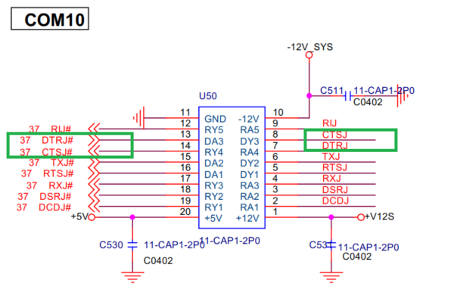
2018-06-25 | Receive motherboard (no debug card) base on SZPRJM03 1. 2 LAN detection normally ( under DOS RU ) 2. USB Boot Normally 3. SATA detection normally 4. Legacy Windows 10 x64(1607) Installation normally Release [SZPRJM04] | EE Issue List : (validate with SZPRJM03) 1. 每次開機或重啟都會進入 BIOS Setup : can not duplicated , no problem 2. 開機前有接 USB Stick，會無法開機 : can not duplicated , no problem 3. SATA1 & SATA2 都接著，可能會無法正常抓到 HDD : can not duplicated , no problem 4. 進入 OS 後，COM3 驚嘆號，有時抓不到 COM7~COM10 : issue duplicated , Fixed in SZPRJM04 5. 兩個 LAN 在 OS 下無法正常工作，且在 OS 下只能抓到一個 : 2 LAN detection normally under OS , 但接上 cable 並沒有偵測到有 cable，Device 沒有驚嘆號，Resource正常，建議 H/W 檢查一下 線路圖錯誤(1) 1. F81216D PIN 41 線路上是 PULL UP，但硬體實際上是 PULL DOWN 2. F81216D PIN 23 線路上是 PULL UP，但硬體實際上是 PULL DOWN 以上兩點導致 F81216D Index/Data/EntryValue 在 SZPRJM03 BIOS Porting 錯誤 (調整後上述 Issue4 解決) 線路圖錯誤(2) 1. COM10 Level Shift 設計可能有錯誤 | 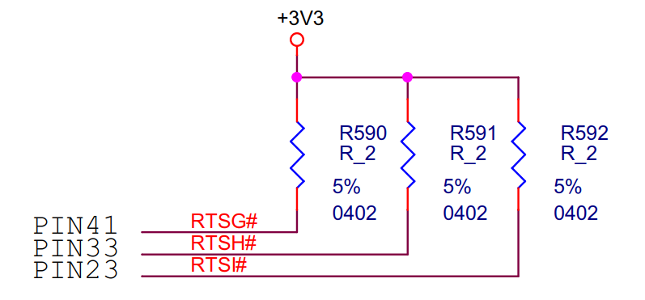 | 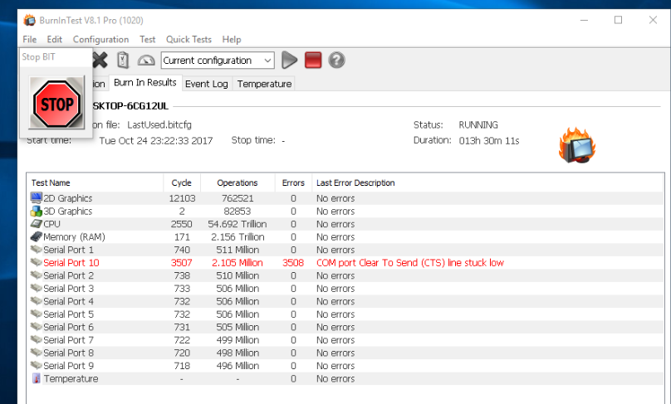

2018-06-26 | Base on SZPRJM04 1. Burn-in Test Overnight , PASS (only COM10 error) Release [SZPRJM05] 1. Support F81866 LPT 2. Switch LPT or DIO according to BIOS Setup Option 3. Enable POST Beep | 線路圖錯誤(3) 1. 硬體上沒有 GPIO1 的 pin header 2. 硬體上有 LPT1 但線路圖中沒有 EE confirmed : Ray 手上的板子 LAN 需要 re-work，且在 EE 端已驗證功能正常。 EE feedback : Spec. Change / F81866 DIO -> LPT and need BIOS Option to switch Multi-function

2018-06-29 | Release [SZPRJM06] 1. Support F81866 Smart FAN (寄來的FAN只有3PIN，我這邊無法驗證) 2. F81866 H/W Monitor Porting | EE Reported : 1. LPT IRQ Fail (wait for cable & loopback) 2. 还同时附有一张DOS引导光盘，因为我们在测试中发现，在用光盘引导进入DOS过程中，无法正常加载光驱驱动，以致于启动进DOS后无法读取光盘里的文件。 （我们的客户经常需要用光盘引导进入DOS, 并使用光盘里的GHOST系统镜像文件） 3. 我们在PC-CHECK测试LPT时，软件会卡在Detecting Hardware 00013上面，无法进入， 除非提前在CMOS中关闭所有的COM口才能正常进入测试软件。 | 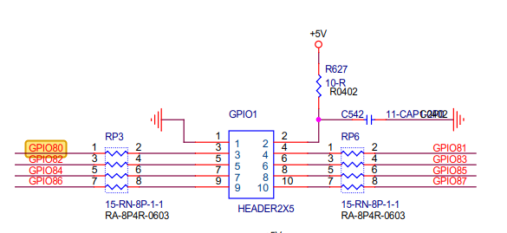
2018-07-03 | Release[SZPRJM07] 1. Fixed DOS Utility PC-Check Hang Up Issue | Ray : EE 寄來的 LPT Loopback 只能在 DOS 下測試使用，Windows Burn-in Test 跳線需求不一樣，LPT 測試 PASS
2018-07-04 | Release [SZPRJM08] Base on SZPRJM08 1. Burn-in Test Over-Night PASS 2. SATA Mode set to Legacy IDE as Default 3. Disable ALL C State 4. Disable South Bridge ASPM | EE Reported : 1. 我这几天会全面测试一下M08的BIOS， 另外，尚有一些默认值需要改到，到时候可一起变更，就可以正式发行了。
2018-07-12 | Release [SZPRJM09] 1. AC Power Loss : PASS | EE Reported : 1、在OS下，比如设定了多少分钟关闭屏幕或HDD，结果计时结束并没有相应动作。同时，手工点击“睡眠”或“休眠”也没有动作。 [Ray] : Can not Duplicate 2、当我在BIOS设定为POWER ON或Last stat且在OS下非法断电时， 来电后机器并不会自动开机。 [Ray] : SZPRJM09 Fixed 3、我在OS下点击重启计算机，在关机后的重启瞬间按DEL键无法进入BIOS SETEUP界面 [Ray] : Can not Duplicate
2017-07-13 | Release [SZPRJM0A] 1. Built-in String ; '$$IEI-SA93$$' in Legacy Memory "0xFF5F5" 2. Supported PS2 Keyboard/Mouse Wake | EE Request : 1. Add '$$IEISA93$$' String in Legacy Memory "0xFF5F5" 2. Spec. Changed : Supported PS2 Keyboard/Mouse Wake

